1.Overview
NEW TEMPLATE EVENT
Complete Quest - Collect Dice
GAMEPLAY:
- User tìm kiếm XÚC XẮC (Lượt quay) để tham gia bàn cờ đổi quà
- Cách collect XÚC XẮC:

- Hoàn thành NHIỆM VỤ do hệ thống đưa ra
(Nhiệm vụ = các hoạt động từ tính năng)
- Mua nhanh trực tiếp bằng kim cương

NHIỆM VỤ
RULES:
(Tương tự tính năng nhiệm vụ hàng ngày)
- Bắt đầu vào ngày mới, hệ thống sẽ đưa ra list nhiệm vụ gồm n nhiệm vụ liên quan đến các hoạt động ingame
- Hoàn thành xong mỗi nhiệm vụ sẽ nhận được [num]xúc xắc tương ứng
- Có thể dùng kim cương để đổi nhiệm vụ khác dễ hơn, số lượt làm mới có giới hạn trong ngày
- List nhiệm vụ sẽ được reset vào đầu ngày
- Mỗi ngày chỉ giới hạn n nhiệm vụ, hoàn thành xong sẽ phải đợi qua ngày mới để tiếp tục
- Nhiệm vụ đã hoàn thành sẽ bị disable và tự động chuyển xuống dòng cuối cùng
BÀN CỜ
RULES:
(Tương tự tính năng săn kho báu)
- Cứ 1 xúc xắc = 1 lượt đổ
- Bàn cờ gồm 20 ô, hình dạng do artist tự chọn (Ziczac, còng số 8, chữ Z....) Tránh chọn hình vuông/chữ nhật vì trùng lặp tính năng săn kho báu gây nhàm chán
- Có npc đại diện cho User di chuyển trên bàn cờ (Đỏ/Jack/...)
- Số nút đổ được sẽ tương ứng với số bước đi
- User đi hết n vòng quà sẽ nhận PHẦN THƯỞNG ĐẶC BIỆT (Đây là phần thưởng chính của temp này)
- Các ô đã nhận sẽ ngay lập tức được fulfill bằng quà khác
Trường hợp đã lấy hết quà sẽ tiếp tục lấy ngẫu nhiên lặp lại
- Một số quy định ở các vị trí đặc biệt tương tự như Săn kho báu (Ô kim cương, Ô X2, Ô thêm lượt)
PHẦN THƯỞNG


RULES:
Các loại Ô PHẦN THƯỞNG trên bàn cờ:
1. Ô Quà cố định:
Hiển thị tương tự như các temp sự kiện khác
Có thể 1 hoặc nhiều quà
Có hint quà khi nhấn giữ
2. Ô Quà ngẫu nhiên - Lucky Box
Hiển thị hộp quà với dấu chấm hỏi/hoặc bất kì biểu tượng nào khác thể hiện đây là ô quà random
User đi vào ô này, sẽ có anim mở quà
3. Các Ô đặc biệt:
- Quà kim cương
- Thêm lượt
- Nhân đôi

Key selling points:
1. Mua thẳng các gói xúc xắc
2. Làm mới nhiệm vụ

2.UI Flow Chart
UI FLOW CHART
Trong vườn sẽ xuất hiện Sói sự kiện với anim tung xúc xắc & ôm hộp quà với biểu cảm vui mừng

 |  | Tap vào sói xuất hiện giao diện
 |  | sự kiện

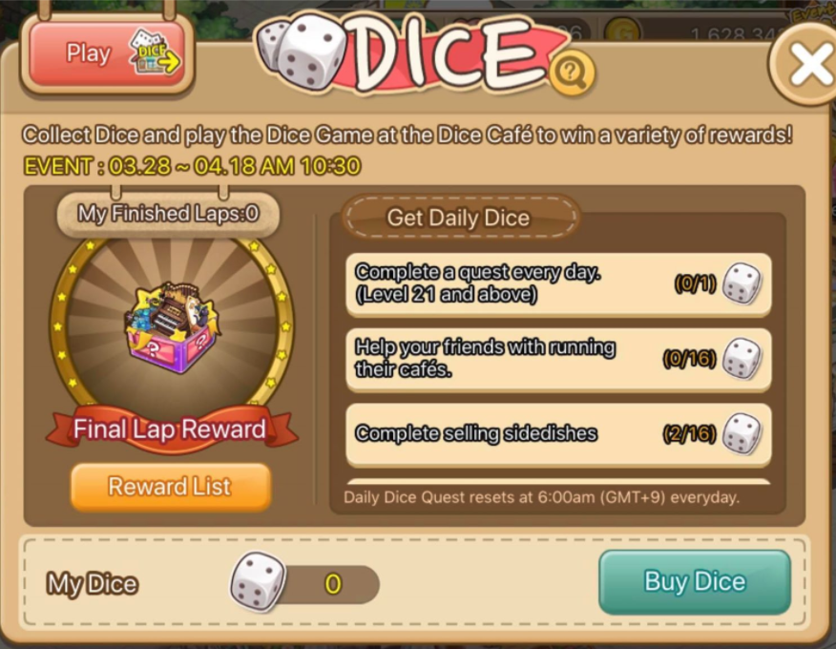
1. List nhiệm vụ sẽ xuất hiện ở đây:
- Nhiệm vụ
- Số lượng yêu cầu
- Xúc xắc
2. Có thể roll xuống để xem các nhiệm vụ phía dưới nếu có
3. Thêm button làm mới nhiệm vụ

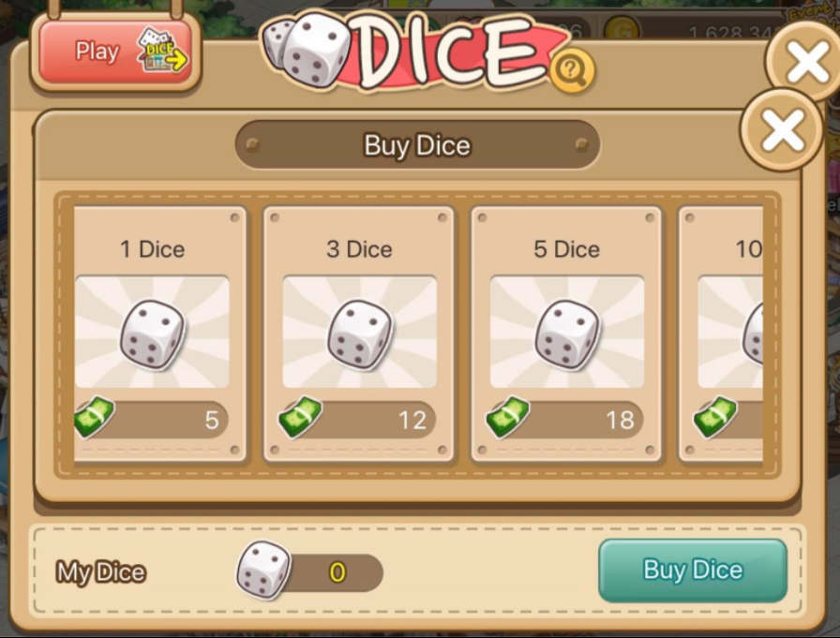

 |  |  | Pop up mua thẳng các gói xúc xắc
 |  |  | kèm xác nhận
 |  |  | Update xx hiện có sau khi mua
 |  | Show Phần thưởng đặc biệt khi hoàn thành
 |  | các vòng đặc biệt
 |  | Có thể đưa vào trong UI bàn cờ, thay bằng button PLAY
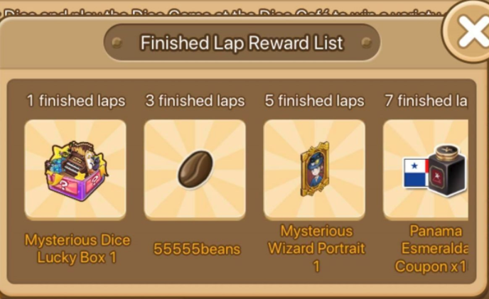

Chọn PLAY để vào giao diện đổ xúc xắc

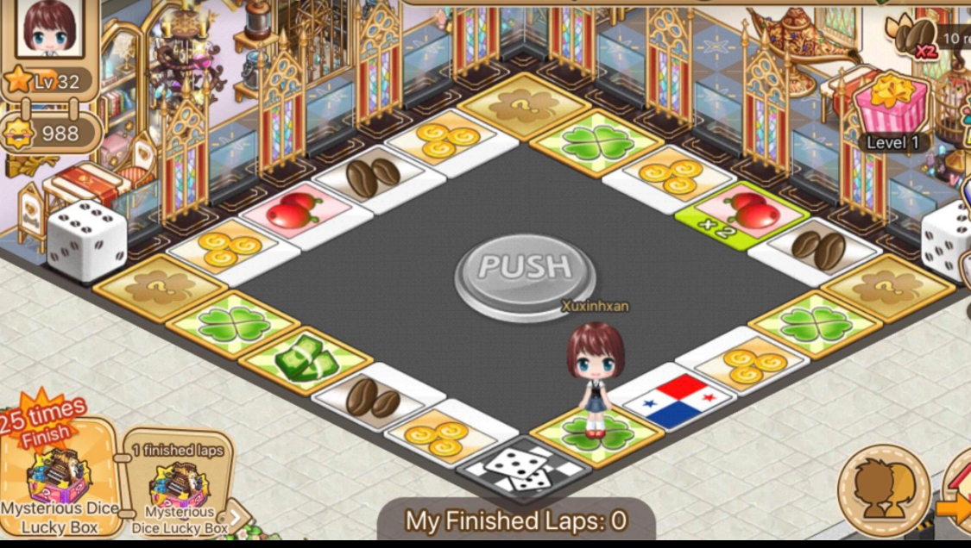
1. Các trạng thái cần có của button:
- Active: màu vàng/xanh, User có lượt đổ xx
- Disable: màu xám, nhấn vào không tác dụng, không có lượt đổ xx nào
2. Anim XÚC XẮC khi PUSH:
- XX tung lên lên và xoay trong khoảng thời gian ngắn (2-3s)
- Sau khi hiển thị kết quả => NPC sẽ di chuyển, đi vào ô quà tương ứng với số nút đổ được
- Có vòng sáng nhấp nháy ngay vị trí ô quà vừa nhận được
3. Khi nhận quà:
- Anim nhảy múa của NPC
- Quà sẽ xuất hiện ngay giữa giao diện
*Lưu ý:
Khi User đi qua các vòng đặc biệt sẽ pop up quà Finish Lap trước, sau đó mới đi tiếp

 | Show quà Finish Lap

 |  | (Các UI trên chỉ mang tính chất tham khảo, artist tùy chọn sáng tạo bố cục khác)

